Lista de Chequeo Q5
SENA - REGIONAL ANTIOQUIA | CENTRO DE SERVICIO Y GESTIÓN EMPRESARIAL
LISTA DE CHEQUEO - QUINTO AVANCE: REACT + VITE + FASTAPI + BASE DE DATOS SQL + INTELIGENCIA ARTIFICIAL

1. DATOS DEL APRENDIZ Y DEL PROGRAMA DE FORMACIÓN
Nombre del Aprendiz: | Tomas Cardona Hincapie |  | Fecha de Presentación: | 2026-09-14
Documento de Identidad: | TI 1025654102 |  | Ficha de Caracterización: | 3406211
Programa de Formación: | ADSO (Análisis y Desarrollo de Software) |  | Trimestre / Ambiente: | 03 / Ambiente
Competencia: | React + Vite / FastAPI |  | Instructor Lider: | Jhan Hader Muñoz
2. INDICADORES DE AVANCE Y RESUMEN DE EVALUACIÓN
Total Requerimientos: |  | Requerimientos Cumplidos:
Requerimientos En Proceso: |  | Requerimientos Pendientes:
Valoración Final Instructor: | Aprobado / No Aprobado
3. LISTA DE CHEQUEO - REQUERIMIENTOS DETALLADOS DEL ENTREGABLE (REQ-01 AL REQ-26)
No. | Categoría / Módulo | Requerimiento | Detalle / Criterio de Aceptación (PDF Quinto Avance) | Espacio para Evidencia / Captura de Pantalla | Observaciones del Aprendiz / Notas de Entrega
REQ-01 | Módulo de Ventas | Módulo de ventas | El sistema deberá permitir registrar las ventas realizadas desde el sitio web, relacionando cliente, usuario operador, productos/servicios vendidos, cantidades, precios, descuentos, subtotal, impuestos, total, fecha/hora y estado, almacenado de manera persistente en BD SQL. | 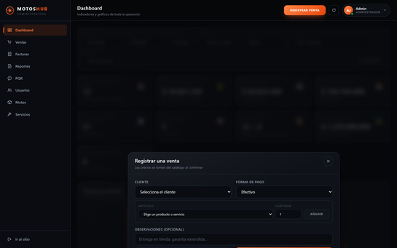 [Pegar Captura de Pantalla Aquí] | POST /api/ventas registra la venta con cliente, vendedor, productos, servicios, cantidades, descuentos, subtotal, IVA del 19%, total, forma de pago, fecha y estado. Los precios se leen del catalogo, nunca de la peticion. Descuenta inventario y anular lo devuelve. Se puede registrar desde el panel o desde el carrito del sitio.
REQ-02 | Módulo de Ventas | Registro de productos y servicios vendidos | El sistema deberá identificar productos y servicios incluidos en cada venta con relación detalle-venta, permitiendo almacenar cantidades, precios y valores correspondientes a cada elemento comercializado. | 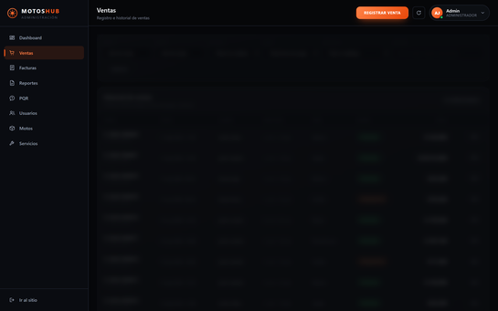 [Pegar Captura de Pantalla Aquí] | Tabla detalle_ventas: una fila por articulo con tipo (producto o servicio), cantidad, precio unitario, descuento y subtotal. Guarda copia del nombre y del precio del momento, asi el historico no cambia si el articulo se edita o se retira del catalogo.
REQ-03 | Módulo de Ventas | Historial de ventas | Módulo para consultar el historial de ventas registradas con criterios de búsqueda/filtrado por fecha, cliente, producto, servicio, estado y valor de la venta. | 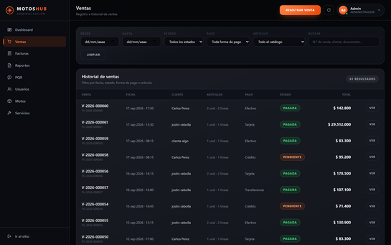 [Pegar Captura de Pantalla Aquí] | GET /api/ventas filtra por fecha inicial y final, cliente, producto, servicio, estado, forma de pago, valor minimo y maximo, y texto libre sobre numero de venta, nombre, correo o documento. El cliente solo recibe sus propias compras.
REQ-04 | Reportes y Facturación | Reporte diario de ventas | Generar reporte diario de ventas con la información registrada en una fecha determinada, incluyendo fecha, número de venta, cliente, productos/servicios, cantidad, valor, total y estado. | 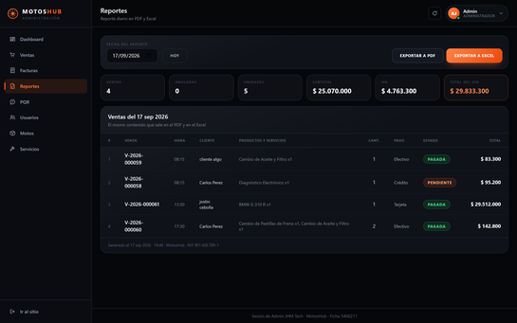 [Pegar Captura de Pantalla Aquí] | GET /api/reportes/ventas-diarias devuelve fecha, numero de venta, cliente, productos y servicios, cantidad, valor, total y estado. Los tres formatos (pantalla, PDF y Excel) salen de un unico calculo, para que no puedan discrepar entre si.
REQ-05 | Reportes y Facturación | Exportación del reporte en PDF | Implementar la generación del reporte diario de ventas en formato PDF estructurado con nombre/ID de proyecto, fecha, información de ventas, totales y datos de generación. | 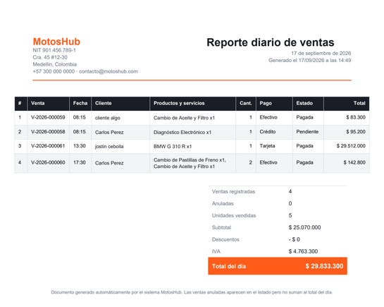 [Pegar Captura de Pantalla Aquí] | Generado con ReportLab. Incluye nombre y NIT del negocio, fecha del reporte, tabla de ventas, totales con IVA y sello de generacion. Se pagina solo si el dia tiene muchas ventas. Las anuladas aparecen listadas pero no suman al total.
REQ-06 | Reportes y Facturación | Exportación del reporte en Excel | Exportar el reporte diario de ventas en formato Excel (.xlsx) con información organizada en columnas para posterior análisis, filtrado o procesamiento de datos. | 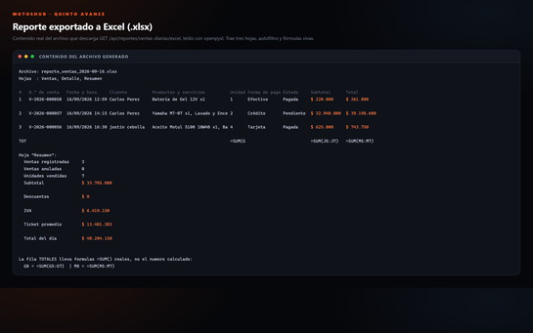 [Pegar Captura de Pantalla Aquí] | Generado con openpyxl. Tres hojas: Ventas, Detalle (una fila por articulo, para analizar) y Resumen. Trae autofiltro, primera fila congelada, formato de moneda y formulas =SUM() vivas, de modo que al filtrar los totales se recalculan solos.
REQ-07 | Reportes y Facturación | Generación de facturas de venta | El sistema deberá generar facturas de venta a partir de operaciones comerciales con número de factura, fecha, datos del cliente, productos/servicios, cantidad, precio unitario, subtotal, impuestos, total y estado. | 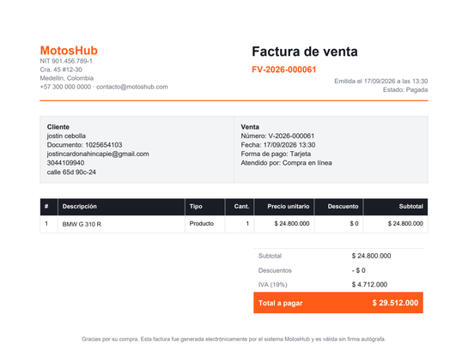 [Pegar Captura de Pantalla Aquí] | La factura nace de una venta registrada y lleva numero consecutivo (FV-2026-000061), fecha, datos del cliente, detalle con cantidad y precio unitario, subtotal, IVA y total. Copia los datos del cliente al emitirse: es un documento y no cambia despues.
REQ-08 | Reportes y Facturación | Consulta de facturas | Los usuarios autorizados podrán consultar las facturas generadas mediante criterios de búsqueda como número de factura, cliente o fecha. | 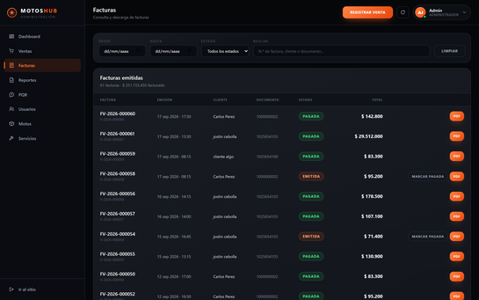 [Pegar Captura de Pantalla Aquí] | GET /api/facturas busca por numero de factura, nombre, documento o correo del cliente, rango de fechas y estado. El cliente ve unicamente las suyas, y el recorte lo hace FastAPI a partir del rol del token.
REQ-09 | Reportes y Facturación | Descarga de facturas | Implementar la generación o descarga de facturas comerciales en formato apropiado (preferiblemente PDF). | 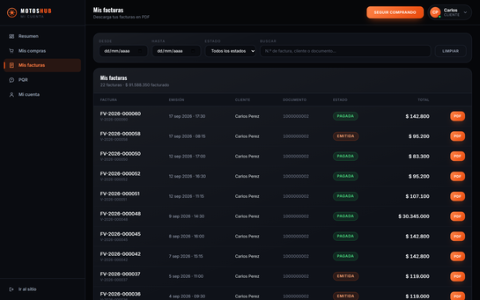 [Pegar Captura de Pantalla Aquí] | GET /api/facturas/{id}/pdf entrega el documento con Content-Disposition. Se descarga desde el panel del administrador, desde el del empleado y desde el del propio cliente, que solo puede bajar las suyas.
REQ-10 | Dashboards y Analítica | Dashboard administrativo | Dashboard consolidado para el Administrador con indicadores en Cards sobre total usuarios, productos, servicios, ventas, facturación y PQR recibidas y pendientes. | 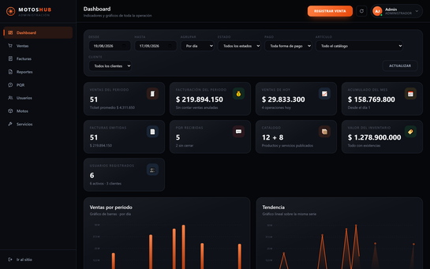 [Pegar Captura de Pantalla Aquí] | Tarjetas tipo Card con usuarios, catalogo, ventas del periodo, facturacion, ventas de hoy, acumulado del mes, valor del inventario y PQR recibidas con las que siguen sin cerrar.
REQ-11 | Dashboards y Analítica | Dashboard de ventas | Visualización analítica del comportamiento de ventas mediante gráfico de barras, gráfico lineal e indicadores numéricos en Cards por día, semana o mes. | 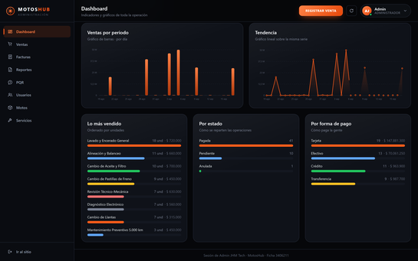 [Pegar Captura de Pantalla Aquí] | Grafico de barras y grafico lineal sobre la misma serie, mas los Cards de indicadores y los repartos por estado y forma de pago. Se puede agrupar por dia, semana o mes. Estan dibujados en SVG propio, sin sumar ninguna libreria al proyecto.
REQ-12 | Dashboards y Analítica | Dashboard de acuerdo con los roles | Los Dashboards deben respetar la seguridad por roles (Administrador, Empleado, Cliente) mostrando solo la información y funcionalidades permitidas según permisos. | 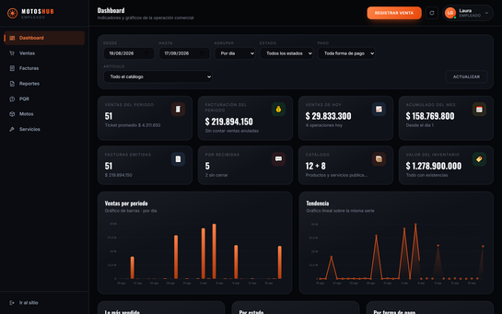 [Pegar Captura de Pantalla Aquí] | Administrador, Empleado y Cliente llaman al mismo endpoint y reciben respuestas distintas. El empleado no ve el conteo de usuarios y el cliente solo ve sus propias cifras: el inventario y los totales del negocio le llegan en null.
REQ-13 | Dashboards y Analítica | Filtros para los Dashboards | Los gráficos e indicadores de los Dashboards deben permitir filtrado por fecha inicial, fecha final, producto, servicio, estado y cliente. | 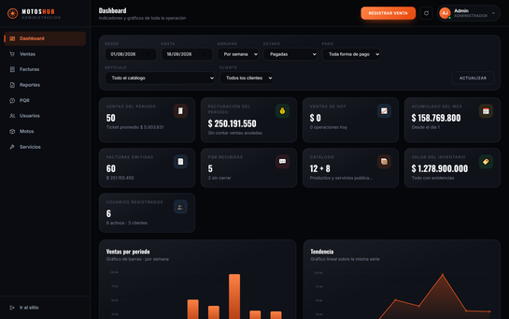 [Pegar Captura de Pantalla Aquí] | Fecha inicial y final, agrupacion, estado, forma de pago, articulo y cliente. En la captura estan aplicados agrupacion por semana y estado Pagadas: el indicador baja de 60 a 50 ventas y el grafico pasa a barras semanales.
REQ-14 | Backend FastAPI | Nuevos endpoints en FastAPI | Creación de endpoints REST en FastAPI para soportar ventas, detalle de ventas, facturas, reportes, PQR, Chatbot y estadísticas. | 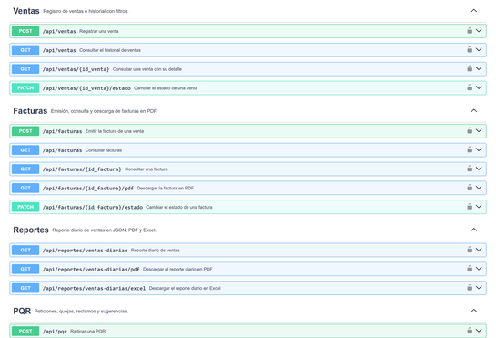 [Pegar Captura de Pantalla Aquí] | 21 endpoints nuevos (45 en total) repartidos en ventas, facturas, reportes, PQR, estadisticas y chatbot, documentados en Swagger con sus codigos de respuesta.
REQ-15 | Backend & Frontend | Integración del Dashboard con FastAPI | React consumirá los endpoints de FastAPI para obtener la información de la BD SQL y generar dinámicamente indicadores y gráficos (sin datos manuales 'quemados'). | 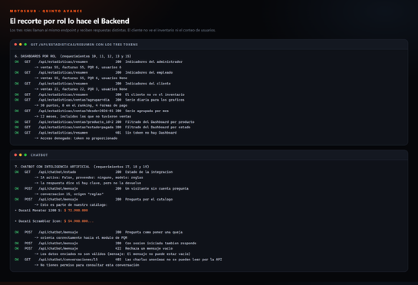 [Pegar Captura de Pantalla Aquí] | Ninguna cifra esta escrita a mano en React: todo viene de GET /api/estadisticas/resumen y /api/estadisticas/ventas. La captura muestra los tres tokens contra el mismo endpoint y las respuestas distintas que devuelve.
REQ-16 | Módulo PQR | Módulo de PQR (Peticiones, Quejas y Reclamos) | Módulo para la gestión de PQR donde el cliente registra solicitudes y consulta el estado (pendiente, en proceso, respondida y cerrada). | 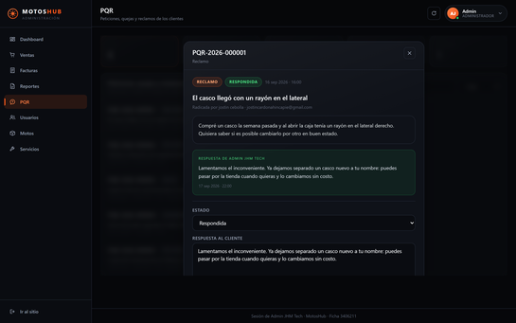 [Pegar Captura de Pantalla Aquí] | El cliente radica peticion, queja, reclamo o sugerencia y recibe un numero de radicado (PQR-2026-000001). Cuatro estados: pendiente, en proceso, respondida y cerrada. El equipo responde y queda registrado quien atendio y cuando.
REQ-17 | Chatbot & IA | Chatbot para atención al cliente | Chatbot integrado en el Frontend React para atención inicial, resolver preguntas frecuentes, orientar sobre productos/servicios, compras y recepción de PQR. | 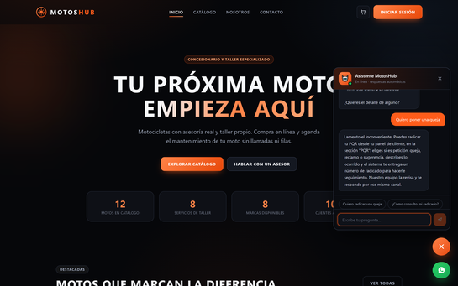 [Pegar Captura de Pantalla Aquí] | Chatbot flotante en todo el sitio publico. Atiende tambien a visitantes sin cuenta, responde con el catalogo real de la base de datos, orienta el proceso de compra y encauza las PQR. Las conversaciones quedan guardadas en las tablas conversaciones y mensajes.
REQ-18 | Chatbot & IA | Integración del Chatbot con Inteligencia Artificial | El Chatbot utilizará un servicio de IA (API OpenAI o equivalente) integrado preferiblemente desde FastAPI para respuestas naturales y contextualizadas. | 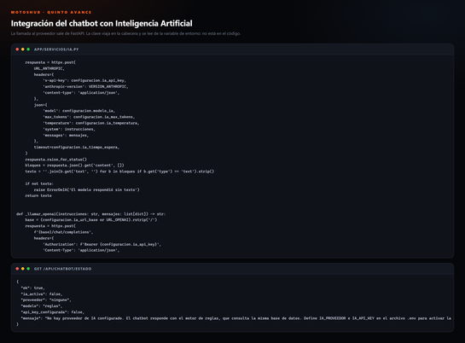 [Pegar Captura de Pantalla Aquí] | La integracion esta construida y probada: FastAPI llama al proveedor (Anthropic u OpenAI, y cualquier API compatible cambiando IA_URL_BASE), le entrega el catalogo real como contexto y guarda el modelo que respondio en cada mensaje. Hay pruebas automaticas con el proveedor simulado. FALTA unicamente cargar una API Key en IA_API_KEY: sin ella el chatbot responde con su motor de reglas, que consulta la misma base de datos.
REQ-19 | Seguridad & Config | Gestión segura de la API Key | Configuración de la API Key del servicio de IA mediante variables de entorno (.env local), manteniéndola privada sin publicar en GitHub ni en código fuente. | 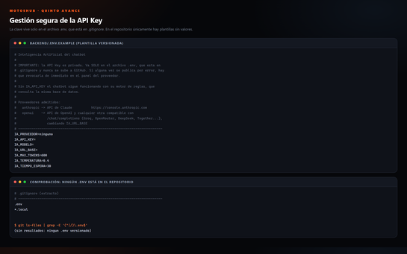 [Pegar Captura de Pantalla Aquí] | IA_API_KEY se lee de variables de entorno mediante pydantic-settings. El archivo .env esta en .gitignore y no hay ninguno versionado: en el repositorio solo viajan los .env.example sin valores. GET /api/chatbot/estado informa si hay clave configurada pero nunca la devuelve, y los errores del proveedor se registran sin el cuerpo de la peticion.
REQ-20 | Despliegue en la Nube | Integración completa y despliegue del proyecto | Despliegue de la aplicación Full Stack en la nube (Railway u otra plataforma), configurando URLs, CORS, variables de entorno, BD SQL y presentando la URL pública activa con evidencias. | 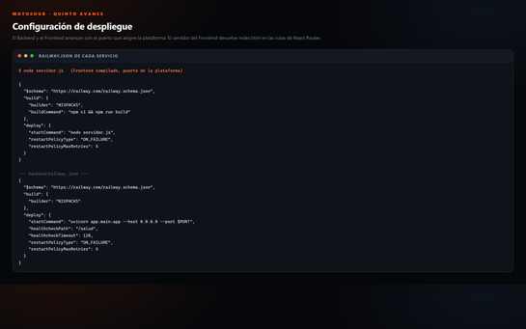 [Pegar Captura de Pantalla Aquí] | La configuracion esta lista y ensayada en local: railway.json y Procfile de cada servicio, Dockerfile como alternativa, servidor.js que resuelve las rutas de React Router en produccion, DATABASE_URL de la plataforma convertida al driver de SQLAlchemy y CORS por variable de entorno. Se probo el Frontend compilado contra el Backend en ENTORNO=produccion: enlaces directos sin 404 y preflight CORS correcto. FALTA ejecutar el despliegue y publicar la URL, que requiere crear las cuentas. Paso a paso en DESPLIEGUE.md.
REQ-21 | Base de Datos SQL | Evolución de la Base de Datos SQL | Ampliación del modelo relacional SQL incluyendo las entidades: ventas, detalle_ventas, facturas, detalle_facturas, pqr, conversaciones, mensajes y sus relaciones foráneas. | 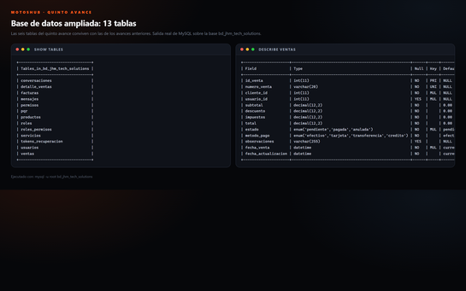 [Pegar Captura de Pantalla Aquí] | La base pasa de 7 a 13 tablas. Se agregan ventas, detalle_ventas, facturas, pqr, conversaciones y mensajes, con sus claves foraneas declaradas en la propia base. database/quinto_avance.sql es aditivo, para no perder los datos de los avances anteriores.
REQ-22 | Backend FastAPI | Modelos y Esquemas FastAPI para Quinto Avance | Nuevos modelos ORM (SQLAlchemy) y esquemas Pydantic para la validación de peticiones/respuestas de las nuevas entidades comerciales y de IA. | 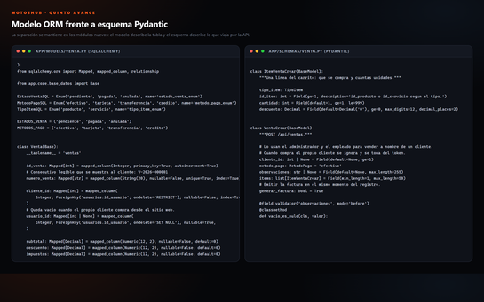 [Pegar Captura de Pantalla Aquí] | Se mantiene la separacion entre modelos ORM (SQLAlchemy, describen la tabla) y esquemas Pydantic (validan lo que entra y dan forma a lo que sale). Cinco modelos nuevos y seis archivos de esquemas para ventas, facturas, PQR, chat, reportes y estadisticas.
REQ-23 | Frontend React | Componentes Reutilizables en React + Vite | Desarrollo de nuevos componentes React integrados visualmente con el diseño previo, gestionando estados e interacción con las APIs del backend. | 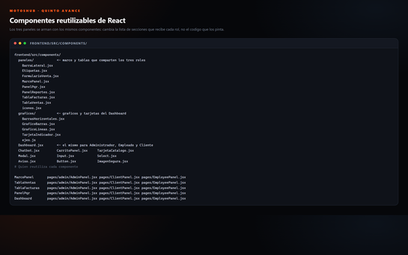 [Pegar Captura de Pantalla Aquí] | Los tres paneles se arman con los mismos componentes: MarcoPanel, Dashboard, TablaVentas, TablaFacturas, PanelPqr, PanelReportes, los graficos y las tarjetas. Cambia la lista de secciones que recibe cada rol, no el codigo. Todo conserva el sistema de diseno de los avances anteriores.
REQ-24 | Seguridad | Seguridad Integral y Protección de Endpoints | Verificación JWT en peticiones, control estricto de roles en BE, hashing de contraseñas (bcrypt), protección de credenciales y variables de entorno .env. | 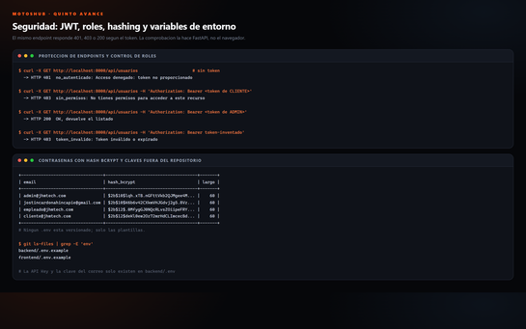 [Pegar Captura de Pantalla Aquí] | El mismo endpoint responde 401 sin token, 403 con token de rol insuficiente o invalido, y 200 con el correcto. Contrasenas con hash bcrypt de 12 rondas, credenciales en variables de entorno y topes en los endpoints publicos: 3 enlaces de recuperacion por correo cada 15 minutos y 25 mensajes de chatbot por equipo cada 10 minutos.
REQ-25 | Pruebas & Evidencias | Pruebas de Endpoints con Postman | Demostración de pruebas funcionales mediante Postman (GET, POST, PUT, PATCH, DELETE) sobre los nuevos endpoints de ventas, facturas, PQR y chatbot IA. | 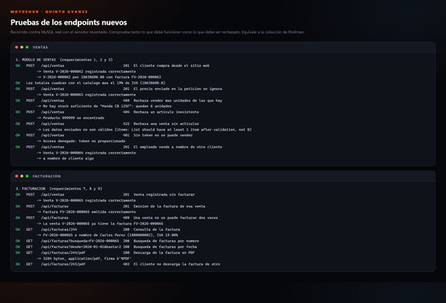 [Pegar Captura de Pantalla Aquí] | Coleccion de Postman con 84 peticiones en 12 carpetas (backend/postman/). Ademas, scripts/verificar_quinto_avance.py recorre la API contra MySQL real comprobando tanto lo que debe funcionar como lo que debe ser rechazado, y deja anuladas las ventas que crea. Se suman 130 pruebas automaticas con pytest.
URL del Drive o GitHub del Entregable: |  |  | https://github.com/tomascardonahincapie/motoshub-react-fastapi
Versión del Instrumento: 2.0 | Quinto Entregable React + FastAPI + IA | Generado: 2026-09-14
Nota: Este archivo es una herramienta de autoevaluación académica ajustada al Quinto Avance para el SENA ADSO Ficha 3406204.

Resumen por Categoría
RESUMEN EJECUTIVO DE REQUERIMIENTOS POR CATEGORÍA

Distribución de Requerimientos por Categoría
 | Total Requerimientos | Cumplidos
Módulo de Ventas | 3 | 0
Reportes y Facturación | 6 | 0
Dashboards y Analítica | 4 | 0
Backend FastAPI | 2 | 0
Backend & Frontend | 1 | 0
Módulo PQR | 1 | 0
Chatbot & IA | 2 | 0
Seguridad & Config | 1 | 0
Despliegue en la Nube | 1 | 0
Base de Datos SQL | 1 | 0
Frontend React | 1 | 0
Seguridad | 1 | 0
Pruebas & Evidencias | 1 | 0
Documentación | 0 | 0
Categoría / Módulo | Total Requerimientos | Cumplidos | % Cumplimiento
Módulo de Ventas
Reportes y Facturación
Dashboards y Analítica
Backend FastAPI
Backend & Frontend
Módulo PQR
Chatbot & IA
Seguridad & Config
Despliegue en la Nube
Base de Datos SQL
Frontend React
Seguridad
Pruebas & Evidencias
Documentación
TOTAL GENERAL

